니 목을 찰거야 목차
표지

목차

산업분석 - 정훈
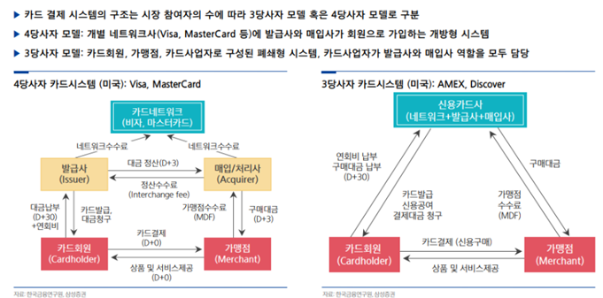
디지털 결제(Payment) - 팬데믹 전후로부터 - 25년까지
 | 24년 중반부터 카드 네트워크사를 중심으로 밸류에이션 회복
 | 1) 미국 내 결제 영역 확대와 글로벌 확장을 통한 성장 동력 제고에 따른 매출 성장률 확장으로 인한 견조한 탑라인 성장
 | 2) 양사는 평균 60% 내외의 압도적 고수익성 유지 중. 경기 불황 국면에서도 동일 수준 유지
 | 3) 100%에 근접하는 주주환원율, 부가가치 서비스 확대를 위한 M&A 지속적 진행 중

 | 이제는 카드 네트워크사에 관심을 가질 시간
 | 1) '25년 10%대의 견조한 성장 가이던스 + 부가가시 서비스 확대의 방향성
 | 2) 물가 상승에 대한 부정적 영향이 제한적. 실물 물가 상승에 따른 온라인 소비로의 소비 행태 변화가 카드 네트워크사에는 긍정적으로 작용.
 | 3) 경기변동에도 견고한 EPS 성장률과 고주주환원율의 지속가능성으로 여전히 매력적인 밸류 수준이라 판단.

 | 현재 매크로 관련해서도
 | 1)과거 인플레이션 사이클에서도 소비는 양호한 증가세를 보임
 | 2)VISA 성장의 핵심인 팬데믹 이후 Cross-border 거래도 더 증가하면서 견조한 추이 -

 | 과거 현재 미래 계속 꾸준한 성장 중이라는 걸 강조
 | 팬데믹 때도 방어력이 좋았고
 | 미국의 매크로경제 변동성이 심할 때도 꾸준히 성장했고
 | 소비와 관련이 큼에도 경기 대비 변동성이 매우 우수함
 | 매우 큰 메가 플레이어 2개 사가 시장 파이를 나눠먹기에 이 산업군에서의 M&A는 인수합병이 아니라 먹히는 거 -> M/S를 기반으로 시장 내 체인 확대
 | 요런 거 강조하면 좋겠송

 | 어차피 디지털 결제 사업은 비자랑 마스터카드가 양분하는 구조이기 때문에
 | 산업 분석의 내용에서 비자에 유리한 부분을 더 강조하고(실제로도 우위에 있는 부분이 더 많음)
 | 자연스럽게 ~~한 이유로 비자를 디지털 결제 산업의 탑픽으로 선정하였다
 | 이런 자연스러운 흐름
 | 그렇다고 투포에 들어가야할 내용을 먼저 쓰면 안돼ㅠ
 | 기업의 비교우위보다는 비자가 유리한 산업군의 수치나 내용들을 기업 언급 없이 집는 정도

기업분석 - 내가

구분(2Q25) |  |  | 금액 (백만 달러) |  | 3Q
Service Revenue (서비스 수수료) |  |  | $4,399 | 45.90% | $4,330
Data Processing Revenue (데이터 처리) |  |  | $4,701 | 49.00% | $5,153
International Transaction Revenue (국제 거래 수수료) |  |  | $3,291 | 34.30% | $3,633
Other Revenue (기타 수익) |  |  | $937 | 9.80% | $1,028
Client Incentives (고객 인센티브) |  |  | ($3,734) | (–38.9%) (차감 항목) | ($3,972)
총 순매출 (Net Revenue) |  |  | $9,594 | 100.00% | $10,172

Service Revenue (서비스 수수료)
 | 발급사가 발급한 동사 카드로 고객이 결제할 때, 해당 결제액 기준으로 동사가 비율 기반 수수료 부과
 | 수익은 전 분기 고객의 결제 실적 기준, 예측 가능성 높은 반복형 매출 구조
 | 리스크를 지지 않고, 결제 발생에 따른 수수료 취득
 | 미국 내 매출보다는 국제 부문에서 더 단가 높음
 | 카드 결제 금액 x 수수료율
Data Processing Revenue (데이터 처리)
 | VisaNet이라는 동사의 독자 글로벌 네트워크를 통해 발생하는 결제 인증, 승인, 정산, 청구, 처리의 건당 수수료
 | 고객과 가맹점 간 모든 트랜잭션 흐름을 기술적으로 중개하면서 발생
 | 동사의 핵심 매출 원천이자 규모의 경제 기반 플랫폼 사업
 | 처리 건수 x 고정 수수료
International Transaction Revenue (국제 거래 수수료)
 | 국가 간 카드 결제 및 현금 인출 시 발생하는 환전 수수료 + 네트워크 이용료
 | 가장 수수료율이 높은 고마진 부문
 | 국가-국가 거래 발생 시, 총 거래금액에 일정 비율 수수료
 | 환율 변동과 여행 수요 회복에 민감, 유럽 내보다는 미국-글로벌 구간이 메인
Other Revenue (기타 수익) |  | CAGR 평균 연간성장률
 | 기타는 기타..
Client Incentives (고객 인센티브)
 | 주요 금융기관 및 파트너에 대해 리베이트, 마케팅 지원, 수수료 할인 제공
 | 동사의 시장 점유율 방어 및 확대 전략에 활용
 | 매출 총액에서 차감(contra-revenue)방식으로 처리
 | 단기적으로는 매출을 줄이지만, 장기적 파트너십 확보 및 금융 생태계 확대 전략 수단

주가분석 - 팬데믹 전후 ~현재 - 내가할래ㅐ
20년 3월~ 코로나19 당시 결제사 주가는 급등세를 시현
 | 1)코로나19에 따른 비대면 결제의 급격한 성장
 | 2)이 과정에서 확보한 고객 및 가맹점 정보 활용에 따른 추가 성장 동력 확보 기대
 | 3)금리 하락에 따른 밸류 멀티플 확장
21년 7월~ 주가 상승 견인 요인들이 훼손되며 주가하락 |  |  |  |  |  | 2023 | 2024 | 2025
 | 1)급격한 인플레이션에 따른 소비 위축 및 그에 따른 실적 악화 우려 |  |  |  | 1 | 1 | 1 | 1
 | 2)기대했던 플랫폼 실적 개선 지연 |  |  |  | 2
 | 3)금리 상승에 따른 밸류 멀리플 하락 |  |  |  | 3
24년 중반부터 기준 금리 인하 기대로 결제사들 주가 상승 추세로 전환 |  |  |  |  | 4
 | 1)소비 여력 개선
 | 2)이에 기반한 경기 연착륙 예상 상회
 | 3)밸류 멀티플 재차 상승에 대한 기대

투자포인트

1. 견조한 탑라인 성장 - 매출이 잘 나올겨 - 혜원 |  |  |  |  |  | 부문 | 2024 | 인센 차감 전 기준 매출 비중
 | 글로벌 카드결제 시장의 60% M/S |  |  |  |  | 결제 서비스 | 16,114 | 32%
 | Cross-border 거래 증가가 매출 성장의 핵심(15%) |  |  |  |  | 데이터 처리 | 17,714 | 36%
 | 이커머스와 여행 수요가 증가를 견인 |  |  |  |  | 해외 수수료 | 12,665 | 25%
 | 물가 상승에 따른 소비 둔화에도 실적 영향 제한적 |  |  |  |  | 기타 | 3,197 | 6%
 | 물가 상승은 소비금액 감소가 아닌 소비 행태 변화로 이어짐 |  |  |  |  | 인센티브 | -13,764
 | 소비자는 물가 부담이 커짐에 따라 온라인 결제로 이동함 |  |  |  |  | 인센 차감 전 | 49,690
 | 22년 미국의 비대면 결제 금액은 7.7조달러, 카드 기반 결제 비중이 68.1%
 | 25년 가이던스 10%대 초반 유지 전망
 | EPS 성장과 함께 수익성도 개선

2. 바텀라인의 동반 성장 - 영업이익도 잘 나올겨 - 내가
 | 결제 산업에 대한 대표적 우려 요인은 수익성 악화
 |  | 1)시장이 성숙기 단계에 접어듦에 따라 업체간 가격 경쟁 심화로 수익성 훼손
 |  | 2)정부의 규제 압력이 높아짐
 |  | 3)거래 상대방의 가격 협상력 증가가 결제사에 부담 요인으로 작용
 | 하지만 이 현상은 국내 결제 산업에 국한. 미국 카드 네트워크사는 압도적 고수익 지속
 |  | 1)'08년 금융위기에 동사의 영업이익률은 오히려 개선
 |  | 2)코로나 19 팬데믹에도 영업이익률 고수준 유지
 |  | 3)최근 매크로 변동성 확대 국면에서도 영업이익률 64.9%를 유지하며 뉴욕 증시 상장 기업 중 6위를 기록
 | 이러한 우수한 수익률은 핀테크 시장과 달리 시장 내 과점적 지위에서 기반
 | Value-added serive(부가가치 서비스)의 성장 잠재력도 충분
 |  | 아직 침투율이 낮음. 미래 프리미엄 확보 가능 영역

체크포인트

주주환원과 성장의 균형 전략
 | 높은 ROE&저자본요구도를 기반으로 100%에 근접하는 촤별화된 주주환원 정책 유지
 | 동사는 9월 결산 기준 '24년 주주환원율 106% 기록
 | 자사주 매입을 활용한 주주환원 정책
 |  | 1)점진적 DPS 증가
 |  | 2)자사주 중심의 주주환원
 |  | 경기 변동성 심화 시기에는 자사주 매입 금액을 낮춰 대응하는 전략
 | 이미 시장 과점화를 거대 규모의 M&A 현실적 불가능
 | M&A를 통해 서비스 고도화를 통한 부가가치 창출 확대 목적
 | 결제 서비스, 사이버보안, 디지털 송금, 빅데이터 분석 등

 | 3월 핀테크 포럼 VISA 주요 코멘트

리스크

스테이블코인 관련 영향 점검 - 영향이 없다

밸류에이션&추정로직

매출추정로직
 | 각자 파트 참고하세용 ㅎ~
 | Service Revenue (서비스 수수료) - 모든 것은 USD 기준 - 나
 | Service revenue in a given quarter is primarily assessed based on nominal payments volume in the prior quarter.
 | 서비스 수익은 전분기 Payments Volume 에 일정 수수료율을 곱하여 계산
 | 지역별로 쪼개야겠다 based on operating data

year payments volume(bn) |  |  | 2020 | 2021 | 2022 | 2023 | 2024 | 2025 | 2026 | 2027 | 2028 | 2029 | 2030 | 모든 국가/지역별 Real GDP와 Consumer Price는 IMF에서 발표한 World Economic Outlook의 전망치를 참조함.
 | Asia Pacific |  | 1,799 | 1,929 | 2,045 | 2,042 | 2,023 | 2,080 | 2,138 | 2,198 | 2,259 | 2,323 | 2,388
 |  | yoy |  | 7.2% | 6.0% | -0.1% | -0.9% | 2.8% | 2.8% | 2.8% | 2.8% | 2.8% | 2.8%
 |  | volume growth(consumer price) |  |  |  |  |  | 2.80% | 2.80% | 2.80% | 2.80% | 2.80% | 2.80%
 | Canada |  | 259 | 311 | 374 | 389 | 409 | 421.3 | 433.9 | 446.9 | 460.3 | 474.1 | 488.4
 |  | yoy |  | 20.1% | 20.3% | 4.0% | 5.1% | 3.0% | 3.0% | 3.0% | 3.0% | 3.0% | 3.0%
 |  | volume growth(consumer price) |  |  |  |  |  | 3.00% | 3.00% | 3.00% | 3.00% | 3.00% | 3.00%
 | CEMEA |  | 523 | 665 | 648 | 658 | 757 | 846 | 941 | 1,042 | 1,147 | 1,255 | 1,375
 |  | yoy |  | 27.2% | -2.6% | 1.5% | 15.0% | 11.8% | 11.2% | 10.7% | 10.1% | 9.5% | 9.5%
 |  | volume growth(consumer price) |  |  |  |  |  | 11.80% | 11.22% | 10.65% | 10.07% | 9.50% | 9.50%
 | LAC |  | 384 | 495 | 667 | 803 | 895 | 964 | 1,028 | 1,086 | 1,137 | 1,178 | 1,220
 |  | yoy |  | 28.9% | 34.7% | 20.4% | 11.5% | 7.7% | 6.7% | 5.6% | 4.6% | 3.6% | 3.6%
 |  | volume growth(consumer price) |  |  |  |  |  | 7.70% | 6.68% | 5.65% | 4.63% | 3.60% | 3.60%
 | US |  | 4,083 | 4,954 | 5,700 | 6,135 | 6,467 | 6,596 | 6,730 | 6,868 | 7,010 | 7,158 | 7,308
 |  | yoy |  | 21.3% | 15.1% | 7.6% | 5.4% | 2.0% | 2.0% | 2.0% | 2.1% | 2.1% | 2.1%
 |  | volume growth(consumer price) |  |  |  |  |  | 2.00% | 2.025% | 2.050% | 2.075% | 2.100% | 2.10% | 미국의 경우, '25년 2.0%에서 '29년 2.1%까지 Consumer Price가 점진적으로 상승한다고 추정함.
 | EUROPE |  | 1,748 | 2,054 | 2,172 | 2,331 | 2,638 | 2,638 | 2,638 | 2,638 | 2,638 | 2,638 | 2,638
 |  | yoy |  | 17.5% | 5.7% | 7.3% | 13.2% | 0.0% | 0.0% | 0.0% | 0.0% | 0.0% | 0.0%
 |  | volume growth(consumer price)
 | SUM |  | 8,796 | 10,409 | 11,607 | 12,358 | 13,189 | 1. 지역별 결제액을 추정해서 다 더하면 30년까지 총결제액이 쭈우욱 찍히면서
 |  | yoy |  | 18.3% | 11.5% | 6.5% | 6.7% | 3. 총 결제액에 수수료율을 곱하면 매출액이 추정되겠죵
 | Service Revenue(mn) |  | 9,804 | 11,475 | 13,361 | 14,826 | 16,114 | 4. 뭔가 비자의 프리미엄을 부여해줄 수 있는 로직 생각해보기
 |  | yoy |  | 17.0% | 16.4% | 11.0% | 8.7%
수수료율=결제서비스 매출액/총 결제액 |  |  | 0.1115% | 0.1102% | 0.1151% | 0.1200% | 0.1222% | 2. 수수료율은 현재로서는 0.12% flat을 적용해놓고

 | 20~21년은 팬데믹으로 인한 비대면 결제 확장으로 비자의 거래량 수 폭발적 증가
 | 22~23년부터 산업이 재성숙화되며 YoY 성장률 둔화
 | Real GDP와 Consumer Price 중 더 큰 값을 사용

year payments transctions(mn) |  |  | 2020 | 2021 | 2022 | 2023 | 2024 | 2025 | 2026 | 2027 | 2028 | 2029 | 2030
 | Asia Pacific |  | 30,686 | 33,816 | 38,768 | 42,234 | 45,715 | 거래량 증가 추이, 팬데믹 이후 둔화
 |  | yoy |  | 10.2% | 14.6% | 8.9% | 8.2%
 | Canada |  | 3,895 | 4,408 | 5,213 | 5,793 | 6,336 | 거래량 증가 추이, 팬데믹 이후 둔화
 |  | yoy |  | 13.2% | 18.3% | 11.1% | 9.4%
 | CEMEA |  | 22,625 | 28,720 | 23,012 | 20,214 | 24,231 | 혼란 - 러우전쟁 + 중동국가 통화가치 하락으로 명목 거래액 감소
 |  | yoy |  | 26.9% | -19.9% | -12.2% | 19.9%
 | LAC |  | 14,522 | 18,981 | 26,035 | 30,090 | 34,742 | 거래량 증가 추이, 팬데믹 이후 둔화
 |  | yoy |  | 30.7% | 37.2% | 15.6% | 15.5%
 | US |  | 71,622 | 81,909 | 90,371 | 97,660 | 103,485 | 거래량 증가 추이, 팬데믹 이후 둔화
 |  | yoy |  | 14.4% | 10.3% | 8.1% | 6.0%
 | EUROPE |  | 42,163 | 47,566 | 57,411 | 63,768 | 71,924 | 거래량 증가 추이, 팬데믹 이후 둔화
 |  | yoy |  | 12.8% | 20.7% | 11.1% | 12.8%

평균 건당 걸제액=결제금액/결제건수 |  |  | 2020 | 2021 | 2022 | 2023 | 2024 | 이건 그냥 확인용 ㅎ
 | Asia Pacific |  | 58.6 | 57.0 | 52.7 | 48.3 | 44.3
 | Canada |  | 66.5 | 70.6 | 71.7 | 67.2 | 64.6
 | CEMEA |  | 23.1 | 23.2 | 28.2 | 32.6 | 31.2
 | LAC |  | 26.4 | 26.1 | 25.6 | 26.7 | 25.8
 | US |  | 57.0 | 60.5 | 63.1 | 62.8 | 62.5
 | EUROPE |  | 41.5 | 43.2 | 37.8 | 36.6 | 36.7

 | Data Processing Revenue (데이터 처리) - 정훈

 |  |  | 2020 | 2021 | 2022 | 2023 | 2024 | 2025 | 2026 | 2027 | 2028 | 2029 | 2030
year proceed transactions(mn) |  |  | 140,839 | 164,733 | 192,530 | 212,579 | 233,758 | 1. 향후 처리건수가 얼마나 증가할 것인지에 대한 추정 - 단순한 CAGR 보다 더 합리적인 추정로직이 존재하면 좋을 듯
Data Processing Revenue(mn) |  |  | 10,975 | 12,792 | 14,438 | 16,007 | 17,714 | 3. 데이터 처리 부문은 건당 수수료이므로, 총 처리한 정보수에 수수료을을 곱하여 매출액 추정
건당 수수료=매출액/처리 정보수 |  |  | 0.077925858605 | 0.077652929286 | 0.074990910507 | 0.075299065289 | 0.075779224668 | 2. 아마 수수료는 $0.075 flat
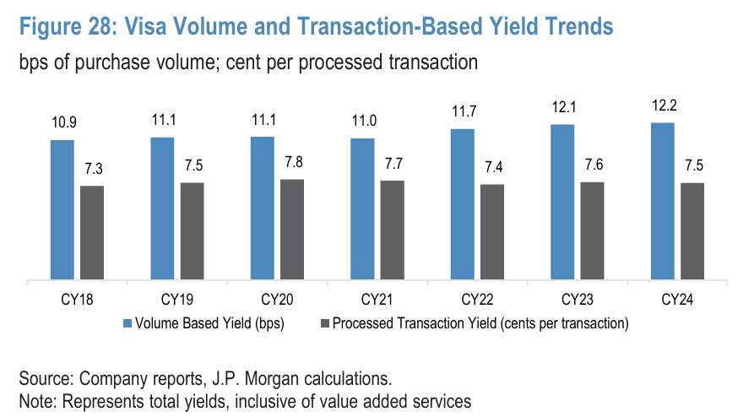
 |  | 수수료가 비율의 형태가 아닌, 건당 고정 수수료로 계산
 |  | 총 거래액보다는 처리횟수(빈도)가 중요

 | International Transaction Revenue (국제 거래 수수료) - 혜원

 |  |  | 2020 | 2021 | 2022 | 2023 | 2024 | 2025 | 2026 | 2027 | 2028 | 2029 | 2030
네트워크 국제간 거래량 성장률 |  |  | -16% | 9% | 38% | 20% | 15%
NTWK_CROSS_BORDER_VOLUME_GROWTH

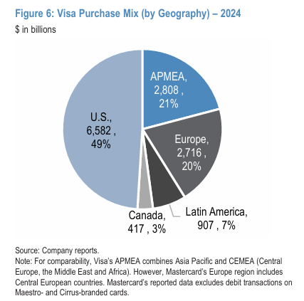
 |  | 카드 등급에 따라 수수료율 다르게 적용 |  |  | 보수적 추정을 하자면
 |  | Classic / Gold |  | 1.10% ~ 1.65% | 1.10%
 |  | Signature / Premium |  | 1.85% ~ 1.90% | 1.85%
 |  | Infinite |  | 1.98% ~ 2.03% | 2.00% |  |  | 미국-해외 결제
 |  | Commercial |  | 2.00% ~ 2.05% | 2.00% |  |  | 미국-유럽 결제

 | 1. 총 국제 거래 결제액을 찾고
 | 2. 카드 등급별 고객비중을 찾은 다음
 | 3. 각 등급별 수수료를 곱해서
 | 4. 총 국제 거래 수수료를 찾기

 | Other Revenue (기타 수익)
 |  | 기타는 기타..
 | Client Incentives (고객 인센티브) - 아마 비율로 갈듯 26~30%정도

 |  |  | 2020 | 2021 | 2022 | 2023 | 2024 | 2025 | 2026 | 2027 | 2028 | 2029 | 2030
Client Incentives |  |  | -6,664 | -8,367 | -10,295 | -12,297 | -13,764
 |  | yoy |  | 25.6% | 23.0% | 19.4% | 11.9%
인센티브 비중 |  |  | 23.4% | 25.8% | 26.0% | 27.4% | 27.7% | 27.7% | 27.7% | 27.7% | 27.7% | 27.7% | 27.7%
 |  |  |  |  |  | 비중 avg | 26.0%
 |  |  |  |  |  | 비중 가중평균 | 26.0%
 |  |  |  |  |  | 비중 CAGR | 4.3%
 |  |  |  |  |  | 금액 CAGR | 19.9%

 |  | Client incentives increased... primarily due to growth in payments volume
 |  | 결제 Volume 성장에 비례하여 인센티브 지급 증가
 |  | The amount... will vary based on performance expectations, amendments, and new contracts.
 |  | 실제 지급 금액은 성과 요건, 계약 시점 등에 따라 다르게 산출.
 |  | 사실상 매출액에 비례하는 것으로 계산
 | *실제 지급 금액은 성과 요건, 계약 시점 등에 따라 다르게 산출.
 | *수익률은 국가 간 루트와 환율 영향에 따라 상이
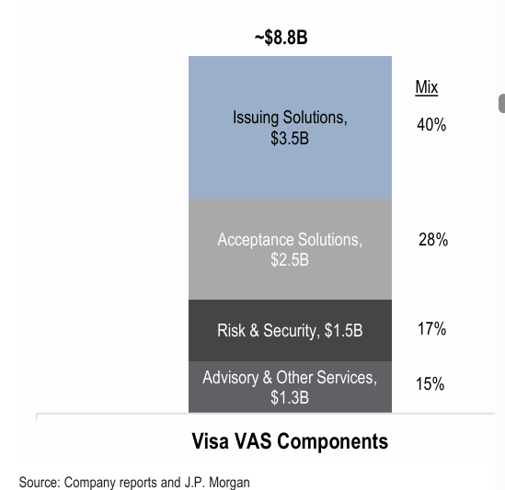
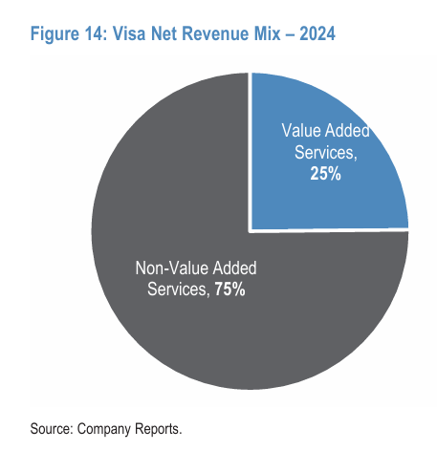
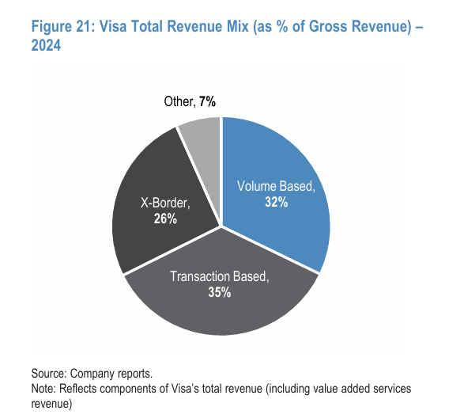
 | VAS |  | growth
 |  | 22년 | 21%
 |  | 23년 | 20%
 |  | 24년 | 21%

 |  | In 2024, Visa said that about two thirds of its VAS revenue is within Data Processing (“Transaction Based”), while a third is split between Other and Service Revenue (“Volume Based”). If we remove these VAS revenues and compare to Mastercard apples-to-apples, Visa would have a higher mix of Volume Based revenue vs.

